Sheet1
 | Total Geral | Total de Até 14 anos | Até 14 anos |  | Total de 15 a 17 anos | 15 a 17 anos |  |  | Total de 18 a 19 anos | 18 a 19 anos |  |  |  | Total de 20 a 24 anos | 20 a 24 anos |  |  |  | Total de 25 a 29 anos | 25 a 29 anos |  |  |  | Total de 30 a 34 anos | 30 a 34 anos |  |  |  | Total de 35 a 39 anos | 35 a 39 anos |  |  |  | Total de 40 anos ou mais | 40 anos ou mais
Localidade da Escola |  |  | Estadual | Municipal |  | Estadual | Municipal | Privada |  | Federal | Estadual | Municipal | Privada |  | Federal | Estadual | Municipal | Privada |  | Federal | Estadual | Municipal | Privada |  | Federal | Estadual | Municipal | Privada |  | Federal | Estadual | Municipal | Privada |  | Federal | Estadual | Municipal | Privada
Salvador | 72,445 | 282 | 36 | 246 | 10,368 | 5,457 | 4,897 | 14 | 13,132 | 4 | 10,586 | 2,152 | 390 | 17,875 | 29 | 14,873 | 1,780 | 1,193 | 6,137 | 23 | 4,533 | 821 | 760 | 4,927 | 19 | 3,214 | 1,045 | 649 | 4,934 | 25 | 2,926 | 1,444 | 539 | 14,790 | 53 | 6,613 | 7,154 | 970

Faixa Etária |  | Dependência Administrativa

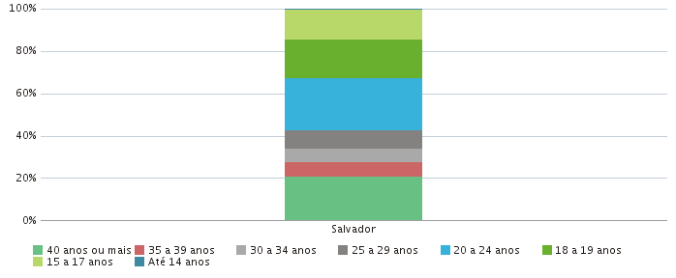 |  |  |  |  |  |  |  |  |  | 